E1
𝑍 = 4x + 3y |  | 𝑍 = 4x + 3y |  | 𝑍 = 4x + 3y + 0h1 + 0h2 + 0h3 + 0h3 +h4 + 0h5
3x + 2y ≤ 25 |  | 3x + 2y ≤ 25 |  | 3x + 2y + h1 = 25 |  |  | Minimizar
x ≤ 5 |  | x ≤ 5 |  | x + h2 = 5
8x ≤ 21 − 6y |  | 8x + 6y ≤ 21 |  | 8x + 6y + h3 = 21
x ≥ −2 |  | -x <= 2 |  | -x + h4 = 2
y ≥ 1 |  | -y <= -1 |  | -y + h5 = -1

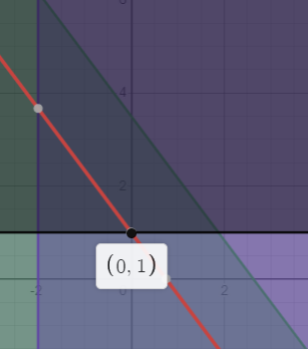
 | Cj | 4 | 3 | 0 | 0 | 0 | 0 | 0

 |  | x | y | h1 | h2 | h3 | h4 | h5
 | h1 | 3 | 2 | 1 | 0 | 0 | 0 | 0 | 25
 | h2 | 1 | 0 | 0 | 1 | 0 | 0 | 0 | 5
 | h3 | 8 | 6 | 0 | 0 | 1 | 0 | 0 | 21
 | h4 | -1 | 0 | 0 | 0 | 0 | 1 | 0 | 2
 | h5 | 0 | -1 | 0 | 0 | 0 | 0 | 1 | -1
 | Zj | 0 | 0 | 0 | 0 | 0 | 0 | 0
 | Cj - Zj | 4 | 3 | 0 | 0 | 0 | 0 | 0
 | Cociente | #DIV/0! | -3 | #DIV/0! | #DIV/0! | #DIV/0! | #DIV/0! | 0

 | h1 | 3 | 0 | 1 | 0 | 0 | 0 | 2 | 23
 | h2 | 1 | 0 | 0 | 1 | 0 | 0 | 0 | 5
 | h3 | 8 | 0 | 0 | 0 | 1 | 0 | 6 | 15
 | h4 | -1 | 0 | 0 | 0 | 0 | 1 | 0 | 2
 | y | 0 | 1 | 0 | 0 | 0 | 0 | -1 | 1
 | Zj | 0 | 3 | 0 | 0 | 0 | 0 | -3 | 3
 | Cj - Zj | 4 | 0 | 0 | 0 | 0 | 0 | 3 |  | Si tuviera las restricciones de no negatividad, entonces estaría correcto

 | Ya no hay negativos en Cj-Zj

 | x | 0 |  |  | 𝑍 = 4x + 3y + 0h1 + 0h2 + 0h3 + 0h3 +h4 + 0h5 |  |  |  | 3
 | y | 1 |  |  | 3x + 2y + h1 = 25 |  |  |  | 25
 | h1 | 23 |  |  | x + h2 = 5 |  |  |  | 5
 | h2 | 5 |  |  | 8x + 6y + h3 = 21 |  |  |  | 21
 | h3 | 15 |  |  | -x + h4 = 2 |  |  |  | 2
 | h4 | 2 |  |  | -y + h5 = -1 |  |  |  | -1
 | h5 | 0

